상품제안서
훈민정음골드 2인 수저세트 (남색A) | 상품코드: F27656

 |  |  |  |  |  |  | 02-412-0044 | www.easy1.co.kr
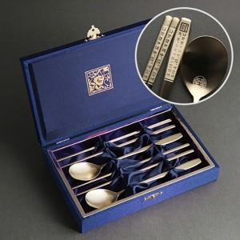

【상세/제작정보】

【인쇄/포장옵션】 | 레이저 / 선물포장(무료)

【공급단가】 | 수량 | 200~ | 500~ | 1,000~ | 3,000~ | 5,000~
*VAT별도 | 단가 | 18,000원 | 17,700원 | 17,250원 | 16,950원 | 16,500원

【상품 URL】 | http://www.easy1.co.kr/src/goods_detail.php?gdno=27656

